Коллекторы ICMA
 |  | ООО "Бугатти" Тел. (495) 551-25-99, 551-04-01 140053, Московская обл., г. Котельники, Дзержинское ш., д. 11

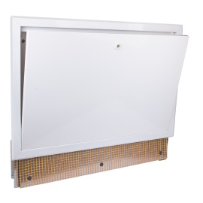
 |  | Коллекторный шкаф ICMA встраиваемый с замком для системы «Тёплый пол».
 | Окрашен в белый цвет RAL 9010. Регулируемый по высоте от 630 до 930 мм, и глубине от 90 до 110 мм. Можно, регулировать внутреннее положение коллектора, как по высоте, так и по ширине. Для коллекторов без циркуляционного насоса.
 | Код | Наименование | Цена
 | 87196OG09 | Шкаф коллекторный встраиваемый 1000мм арт.196 ICMA | 2,977 ₽
 | 87196OH09 | Шкаф коллекторный встраиваемый 1200мм арт.196 ICMA | 3,840 ₽

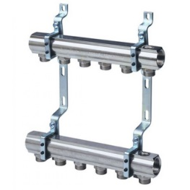
 | Коллекторы ICMA простые с фитингами на выходах
 | Дополнительный выход под воздухоотводчик 1/2” . Хомуты с антивибрационными вставками . Резьба 3/4" Евроконус
 | Код | Наименование | Цена
 | 87K017PG06 | Коллекторы с кронштейнами арт.K017 1"х T2*3/4" EUROCONUS ICMA | 1,433 ₽
 | 87K017PH06 | Коллекторы с кронштейнами арт.K017 1"х T3*3/4" EUROCONUS ICMA | 1,951 ₽
 | 87K017PJ06 | Коллекторы с кронштейнами арт.K017 1"х T4*3/4" EUROCONUS ICMA | 2,351 ₽
 | 87K017PQ06 | Коллекторы с кронштейнами арт.K017 1"х T5*3/4" EUROCONUS ICMA | 2,748 ₽
 | 87K017PK06 | Коллекторы с кронштейнами арт.K017 1"х T6*3/4" EUROCONUS ICMA | 3,185 ₽
 | 87K017PR06 | Коллекторы с кронштейнами арт.K017 1"х T7*3/4" EUROCONUS ICMA | 3,604 ₽
 | 87K017PL06 | Коллекторы с кронштейнами арт.K017 1"х T8*3/4" EUROCONUS ICMA | 4,036 ₽
 | 87K017PS06 | Коллекторы с кронштейнами арт.K017 1"х T9*3/4" EUROCONUS ICMA | 4,454 ₽
 | 87K017PM06 | Коллекторы с кронштейнами арт.K017 1"х T10*3/4" EUROCONUS ICMA | 4,886 ₽
 | 87K017PT06 | Коллекторы с кронштейнами арт.K017 1"х T11*3/4" EUROCONUS ICMA | 5,214 ₽
 | 87K017PU06 | Коллекторы с кронштейнами арт.K017 1"х T12*3/4" EUROCONUS ICMA | 5,560 ₽

 | Коллектор ICMA, регулировка ручная или терморегулирующая.
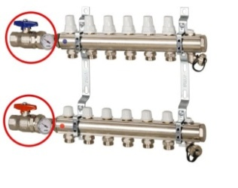 | В комплекте: 2 шаровых крана с поворотным подключением с выходом под штуцер, подключение к шаровому крану с прокладкой на плоском седле, o-ring на коллекторе, 2 хомута с антивибрационной вставкой, 2 ручных воздухоотводчика встроенных в коллектор с кольцевой прокладкой, 2 сливных крана 1/2", 2 заглушки 1" с прокладкой O-ring, 2 термометра 0-60°. Резьба 3/4 Евроконус
 | Код | Наименование | Цена
 | 87K021PG06 | Коллекторная сборка запорно-терморегулирующая арт.K021 1"х T2*3/4" EUROCONUS ICMA | 4,057 ₽

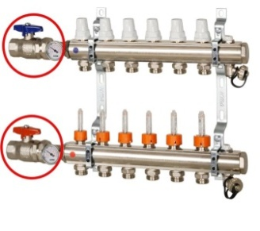
 | Коллекторы ICMA с расходомерами, регулировка ручная или терморегулирующая.
 | В комплекте: 2 шаровых крана с поворотным подключением и отверстием подключения к манометру , подключение к шаровому крану с прокладкой на плоском седле, o-ring на коллекторе, 2 хомута с антивибрационной вставкой, 2 ручных воздухоотводчика встроенных в коллектор с кольцевой прокладкой, 2 сливных крана 1/2", 2 заглушки 1" с прокладкой O-ring , 2 термометра 0-60°. Резьба 3/4 Евроконус
 | Код | Наименование | Цена
 | 87K023PR06 | Коллекторная сборка с расходомерами арт.K023 1"х T7*3/4" EUROCONUS ICMA | 10,400 ₽
 | 87K023PL06 | Коллекторная сборка с расходомерами арт.K023 1"х T8*3/4" EUROCONUS ICMA | 11,375 ₽
 | 87K023PS06 | Коллекторная сборка с расходомерами арт.K023 1"х T9*3/4" EUROCONUS ICMA | 12,415 ₽
 | 87K023PM06 | Коллекторная сборка с расходомерами арт.K023 1"х T10*3/4" EUROCONUS ICMA | 13,390 ₽
 | 87K023PT06 | Коллекторная сборка с расходомерами арт.K023 1"х T11*3/4" EUROCONUS ICMA | 14,430 ₽
 | 87K023PU06 | Коллекторная сборка с расходомерами арт.K023 1"х T12*3/4" EUROCONUS ICMA | 15,405 ₽

 | Фитинг-переход для кранов и коллекторов (евроконус)
 | Код | Наименование | Цена
 | 81100GH06 | Соединитель для м/п трубы EUROCONUS арт.100 16х24*1.5 ICMA | € 1.75
 | 81100BQ06 | Соединитель для м/п трубы EUROCONUS арт.100 20х24*1.5 ICMA | € 1.75
 | 81101GH06 | Соединитель для м/п трубы EUROCONUS арт.101 16*3/4" ICMA | € 3.03
 | 81101BQ06 | Соединитель для м/п трубы EUROCONUS арт.101 20*3/4" ICMA | € 3.03

